1
仕様標準 |  |  |  | 名称：SWS金型製作標準 |  |  |  |  |  |  |  | №：I-005

 |  |  |  |  |  |  |  |  |  |  |  | ページ：1/4

 | 【目的】
 | SWSのCSRに対応した金型を製作する

 | 【適用範囲】
 | SWS(OEM)の金型

 | 【内容】
 | 1.入れ子(コアピン)の溶接による固定禁止

 | 入れ子(コアピン)を固定していた溶接が剥がれ、入れ子(コアピン)が飛び出して形状不具合が発生した為、
 | 溶接による入れ子(コアピン)の固定を禁止とする
 | ※入れ子(コアピン)の固定はボルト又はツバ止めによる固定方式とする

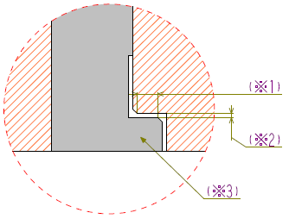
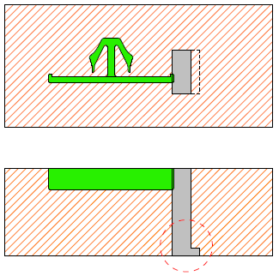
 |  | 《ツバ止め方式》
 |  |  |  |  |  |  |  |  | 部 拡大図

 |  |  |  |  |  |  | (※1) |  | ツバ部は面取り部を除くストレート面を
 |  |  |  |  |  |  |  |  | 2.0mm以上(注1)確保する事
 |  |  |  |  |  |  |  |  | (設定困難な場合は、0.5mm以上を可とする)

 |  |  |  |  |  |  | (※2) |  | ツバ高さクリアランス
 |  |  |  |  |  |  |  |  | 0.05～0.1mm以下の事

 |  |  |  |  |  |  | (※3) |  | ツバ形状は極力
 |  |  |  |  |  |  |  |  | 入れ子の長手方向に設ける事

 | (注1)SWS要求は0.8mm以上ですが、社内基準に準じて2.0mm以上で記載

4 |  |  |  |  |  |  |  |  |  | 承認 | 審査 |  | 起案
3 |  |  |  |  |  |  |  |  |  | 2022-02-07 | 2022-02-07 |  | 2022-02-07
2
1
符号 |  | 改訂内容 |  |  | 改訂日 | 承認 |  | 作成
【配布先】 |  |  | なし(仕様確認用)
仕様標準は適用範囲が製品形状・金型構造に特化した標準の為、適用可否判断及び詳細不明の際は、上司に確認する事

2
仕様標準 |  | 名称：SWS金型製作標準 | №：I-005

 |  |  | ページ：2/4

 | 2.樹脂溜まり(コールドスラグウェル)設定寸法

 | コールドスラグがゲートに詰まり、ショート不具合が発生した為、
 | 下記寸法の樹脂溜まり(コールドスラグウェル)を設ける事

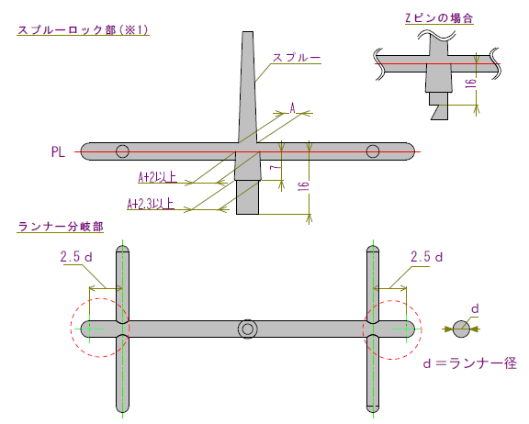
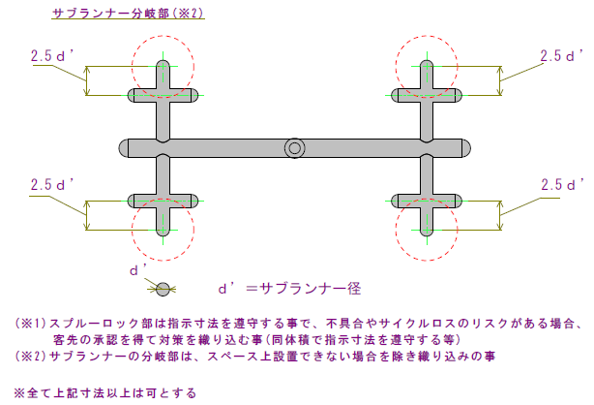

仕様標準は適用範囲が製品形状・金型構造に特化した標準の為、適用可否判断及び詳細不明の際は、上司に確認する事

3
仕様標準 |  | 名称：SWS金型製作標準 |  |  | №：I-005

 |  |  |  |  | ページ：3/4

 | 3.冷却カプラ取り付け部寸法

 | ホース(ホースバンド)の干渉により冷却カプラに負荷が掛かり、カプラ取り付け部からの水漏れにより、
 | ショート不具合が発生した為、カプラ取り付け位置は下記寸法を遵守する事
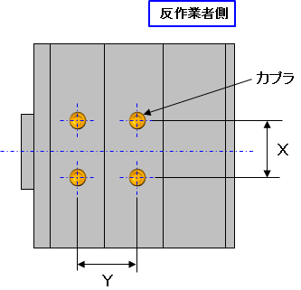
反操作側
カプラ

 |  |  |  |  |  | (単位：mm)
 |  |  | X | 50以上
 |  |  | Y | 50以上

 | 4.バルブゲートピン後退センサ設置

 | バルブゲートシステム搭載の金型で、バルブピンの摺動不良によりゲートが全開せず、
 | ショート不具合が発生した為、バルブピンの後退限位置にセンサを設置し、ゲートが全開したかを検知させる事

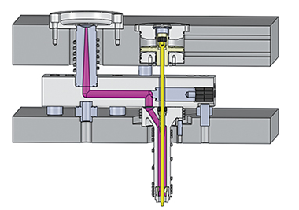
バルブピン
センサ(ピン後退限確認)

仕様標準は適用範囲が製品形状・金型構造に特化した標準の為、適用可否判断及び詳細不明の際は、上司に確認する事

4
仕様標準 |  | 名称：SWS金型製作標準 | №：I-005

 |  |  | ページ：4/4

 | 5.型内配線コード押さえ板設置

 | 金型内に配線したセンサ等のコードが、溝からはみ出した状態(挟み込み)で組付けされたことにより、
 | EJピンが飛び出して形状不良が発生した為、配線コードのはみ出しを防止する押さえ板を設置する事

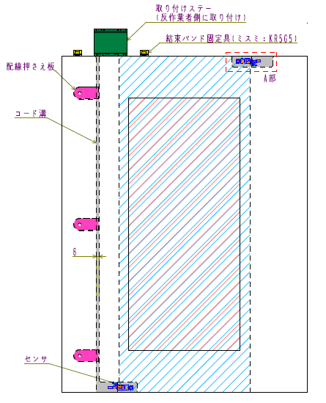

仕様標準は適用範囲が製品形状・金型構造に特化した標準の為、適用可否判断及び詳細不明の際は、上司に確認する事

